Лист 1
Прайс-лист
МИР ПРЯЖИ

В валюте: руб. (курс 1).
Цены указаны на 07.08.2020

№ | Номенклатура/ Характеристика номенклатуры | Описание | Изображение | Артикул | Цена | Ед. | Остаток | Ссылка на сайт
 | Набор для вышивания «Сделано с любовью» С-003 Душечка | Набор для вышивания «Сделано с любовью» С-003 Душечка | 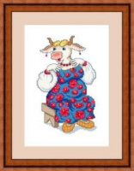 | С-003 | 90.00 |  |  | Изображение
 | Набор для вышивания «Сделано с любовью» С-003 Душечка |  |  |  | 90.00 | шт | 1 | Изображение
 | Набор для вышивания «Сделано с любовью» С-006 Несравненная Солоха | Набор для вышивания «Сделано с любовью» С-006 Несравненная Солоха | 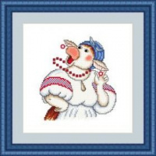 | С-006 | 70.00 |  |  | Изображение
 | Набор для вышивания «Сделано с любовью» С-006 Несравненная Солоха |  |  |  | 70.00 | шт | 1 | Изображение
 | Набор для вышивания «Сделано с любовью» С-007 Угощаю | Набор для вышивания «Сделано с любовью» С-007 Угощаю | 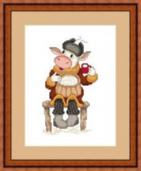 | С-007 | 70.00 |  |  | Изображение
 | Набор для вышивания «Сделано с любовью» С-007 Угощаю |  |  |  | 70.00 | шт | 1 | Изображение

